Graf č. 1
Struktura běžných příjmů sektoru domácností v roce 2015 (v %)
- Náhrady zaměstnancům | 1818.3
- Sociální dávky | 591.4
- Smíšený důchod | 668.1
- Důchody z vlastnictví | 131.4
- Ostatní běžné transfery příjmové | 170.2

Graf č. 2
 | Graf č. 2
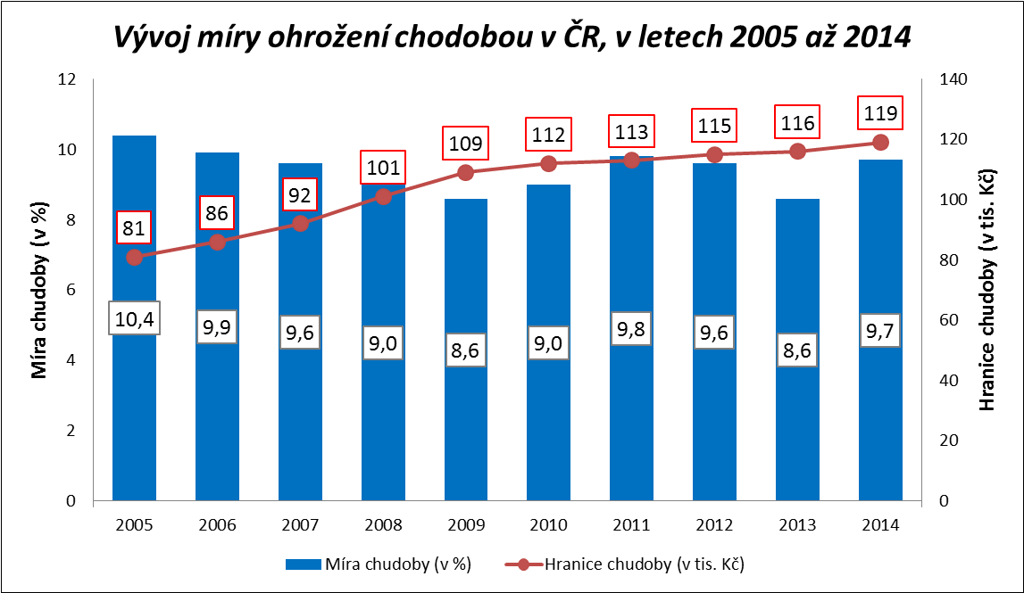

Zpracováno z údajů ČSÚ

Graf č. 3
 |  |  |  |  |  |  |  |  |  |  |  |  | Graf č. 3

Srovnání vývoje reálné mzdy a úhrnné produktivity práce v letech 2009 až 2015 (meziroční růst, pokles v % - jednotlivá čtvrtletí)
 | reálná mzda | úhrnná produktivita práce
1.Q.2009 | 0.1 | -4.3
2.Q.2009 | 1.1 | -4.3
3.Q.2009 | 4.0 | -2.7
4.Q.2009 | 4.2 | -0.4
1.Q.2010 | 2.1 | 3.4
2.Q.2010 | 1.9 | 3.7
3.Q.2010 | 0.3 | 2.8
4.Q.2010 | -1.4 | 2.9
1.Q.2011 | 1.1 | 3.0
2.Q.2011 | 0.8 | 2.2
3.Q.2011 | 0.3 | 1.9
4.Q.2011 | 0.0 | 2.0
1.Q.2012 | -0.5 | 0.1
2.Q.2012 | -1.3 | -0.8
3.Q.2012 | -1.8 | -1.8
4.Q.2012 | 0.4 | -2.5
1.Q.2013 | -2.4 | -2.6
2.Q.2013 | -0.5 | -1.9
3.Q.2013 | 0.0 | -0.4
4.Q.2013 | -3.1 | 1.4
1.Q.2014 | 3.0 | 1.5
2.Q.2014 | 1.9 | 2.1
3.Q.2014 | 1.0 | 1.7
4.Q.2014 | 1.7 | 0.4
1.Q.2015 | 2.2 | 2.8
2.Q.2015 | 2.8 | 3.1
3.Q.2015 | 3.3 | 3.4
4.Q.2015 | 3.8 | 2.9
 | 1.Q.2009 | 2.Q.2009 | 3.Q.2009 | 4.Q.2009 | 1.Q.2010 | 2.Q.2010 | 3.Q.2010 | 4.Q.2010 | 1.Q.2011 | 2.Q.2011 | 3.Q.2011 | 4.Q.2011 | 1.Q.2012 | 2.Q.2012
reálná mzda
úhrnná produktivita práce | 0.1 | 1.1 | 4.0 | 4.2 | 2.1 | 1.9 | 0.3 | -1.4 | 1.1 | 0.8 | 0.3 | 0.0 | -0.5 | -1.3
 | -4.3 | -4.3 | -2.7 | -0.4 | 3.4 | 3.7 | 2.8 | 2.9 | 3.0 | 2.2 | 1.9 | 2.0 | 0.1 | -0.8

 | 3.Q.2012 | 4.Q.2012 | 1.Q.2013 | 2.Q.2013 | 3.Q.2013 | 4.Q.2013 | 1.Q.2014 | 2.Q.2014 | 3.Q.2014 | 4.Q.2014 | 1.Q.2015 | 2.Q.2015 | 3.Q.2015 | 4.Q.2015

 | -1.8 | 0.4 | -2.4 | -0.5 | 0.0 | -3.1 | 3.0 | 1.9 | 1.0 | 1.7 | 2.2 | 2.8 | 3.3 | 3.8
 | -1.8 | -2.5 | -2.6 | -1.9 | -0.4 | 1.4 | 1.5 | 2.1 | 1.7 | 0.4 | 2.8 | 3.1 | 3.4 | 2.9

Zpracováno z údajů ČSÚ

Graf č. 4
 | Graf č. 4
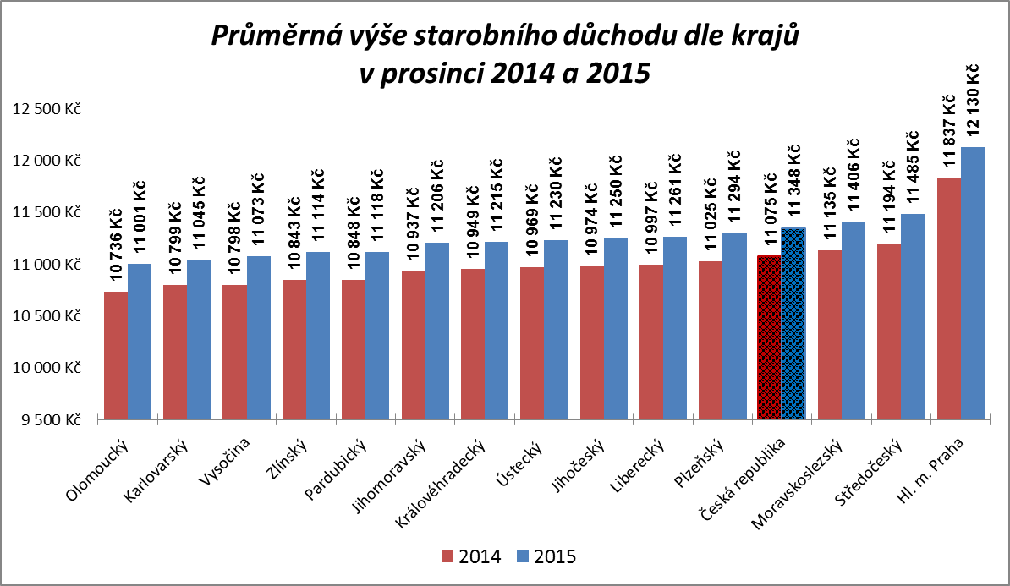

Zpracováno z údajů ČSÚ

Graf č. 5
 | Graf č. 5
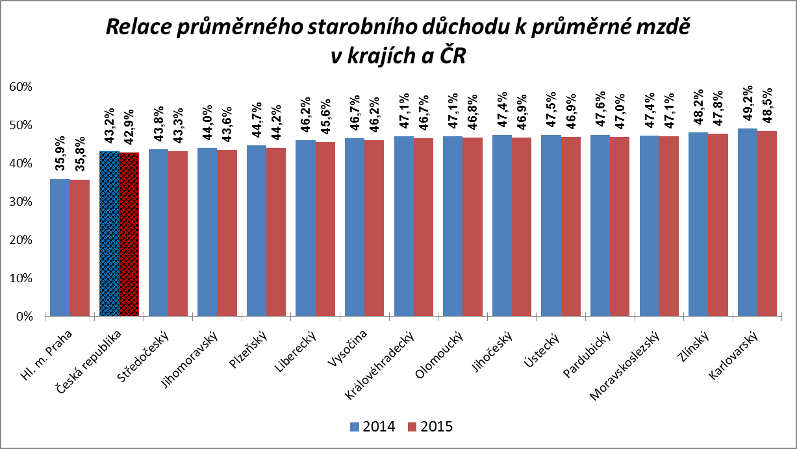

Zpracováno z údajů ČSÚ

Graf
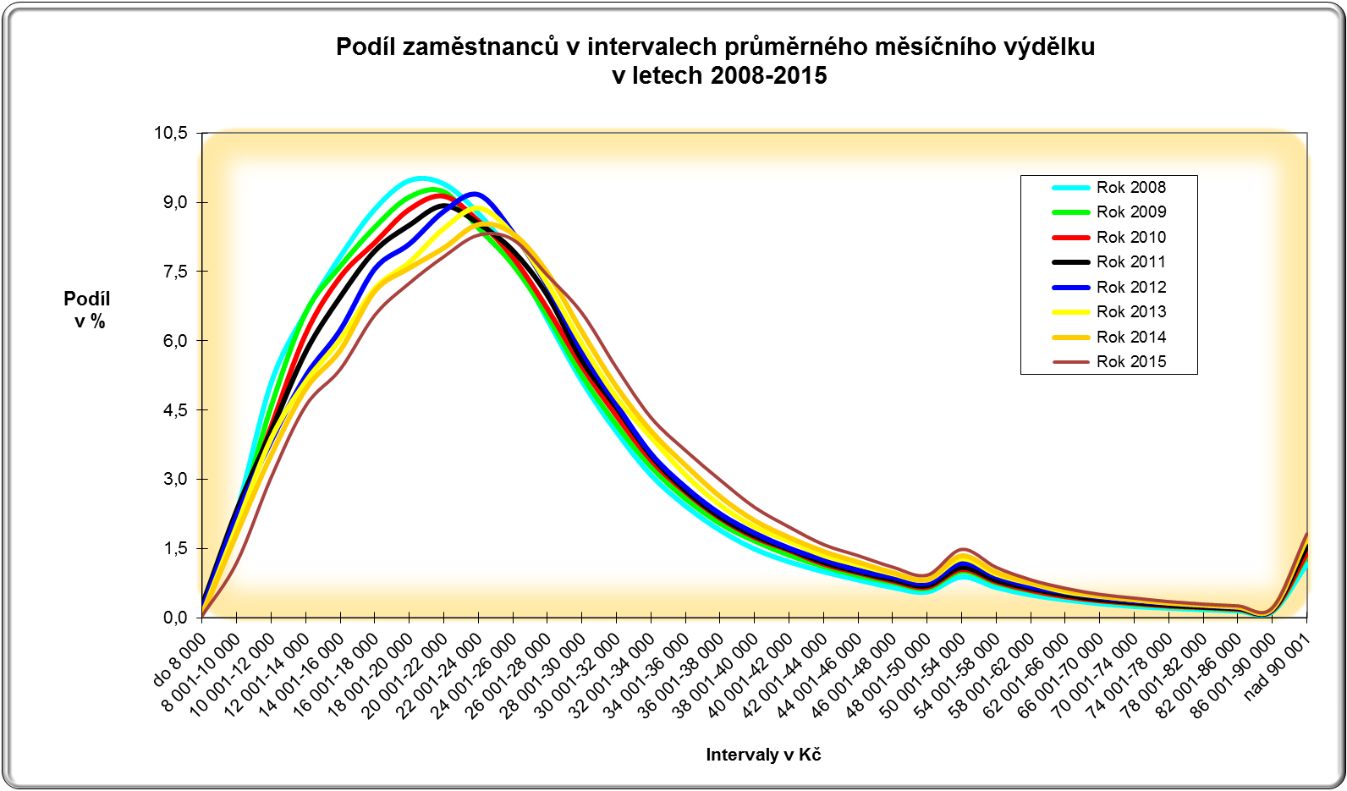

CR-M7.1z
ISPV - speciální výstupy |  | Rok 2015 |  |  |  |  | CR-M7.1z

Hrubá měsíční mzda podle kategorií zaměstnání

kategorie zaměstnání | počet zaměstnanců | diferenciace |  |  |  |  | průměr
 |  | 1. decil | 1. kvartil | medián | 3. kvartil | 9. decil | hodnota
 | tis. osob | Kč/měs | Kč/měs | Kč/měs | Kč/měs | Kč/měs | Kč/měs

D Manuální pracovníci | 1,640.3 | 11,264 | 14,430 | 19,537 | 25,435 | 31,883 | 20,792
T Nemanuální pracovníci | 1,842.0 | 15,472 | 21,352 | 27,987 | 37,871 | 54,523 | 33,773
Neuvedeno | 85.4 | 11,817 | 15,889 | 25,275 | 36,399 | 60,364 | 34,048
CELKEM | 3,567.6 | 12,277 | 17,118 | 23,726 | 31,759 | 43,862 | 27,811

Relace (%) D/T |  | 72.8 | 67.6 | 69.8 | 67.2 | 58.5 | 61.6

manuální pracovníci - zaměstnanci s převážně manuálním charakterem práce (hlavní třída 4-9)
nemanuální pracovníci - zaměstnanci s převážně nemanuálním charakterem práce (hlavní třída 1-5)

